12.3.3 BCP Individual
Volver al índice

 |  | Banco de Crédito del Perú Estado de Situación Financiera (S/ miles, NIIF) |  |  |  |  |  |  |  |  |  |  |  |  |  |  | Banco de Crédito del Perú Ratios Seleccionados

 |  |  | Saldo a |  |  | Variación % |  |  | Trimestre |  |  | Variación % |  | Acumulado a |  | Variación % |  | Trimestre |  |  | Acumulado a
 |  |  | Set 23 | Jun 24 | Set 24 | TaT | AaA |  | 3T23 | 2T24 | 3T24 | TaT | AaA | Set 23 | Set 24 | Set 24/Set 23 |  | 3T23 | 2T24 | 3T24 | Set 23 | Set 24
 | ACTIVOS |  |  |  |  |  |  | Intereses, rendimientos y gastos similares, neto |  |  |  |  |  |  |  |  | Rentabilidad
 | Fondos disponibles |  |  |  |  |  |  | Intereses y rendimientos similares | 3,450,119 | 3,565,956 | 3,616,878 | 1.4% | 4.8% | 9,978,865 | 10,705,541 | 7.3% | ROA (1)(2) | 2.5% | 2.7% | 2.9% | 2.7% | 2.9%
 |  | Que no generan intereses | 5,281,567 | 4,832,098 | 4,561,696 | -5.6% | -13.6% | Intereses y gastos similares (1) | (1,002,366) | (904,173) | (856,286) | -5.3% | -14.6% | (2,732,166) | (2,672,158) | -2.2% | ROE (1)(2) | 18.6% | 21.7% | 22.9% | 20.4% | 21.3%
 |  | Que generan intereses | 23,133,255 | 25,834,580 | 35,307,925 | 36.7% | 52.6% | Intereses, rendimientos y gastos similares, neto | 2,447,753 | 2,661,783 | 2,760,592 | 3.7% | 12.8% | 7,246,699 | 8,033,383 | 10.9% | Margen Neto Por Intereses (1)(2) | 5.8% | 6.1% | 6.2% | 5.6% | 6.0%
 | Total fondos disponibles |  | 28,414,822 | 30,666,678 | 39,869,621 | 30.0% | 40.3% |  |  |  |  |  |  |  |  |  | Margen Neto Por Intereses Ajustado por riesgo (1)(2) | 4.2% | 4.3% | 4.7% | 4.3% | 4.5%
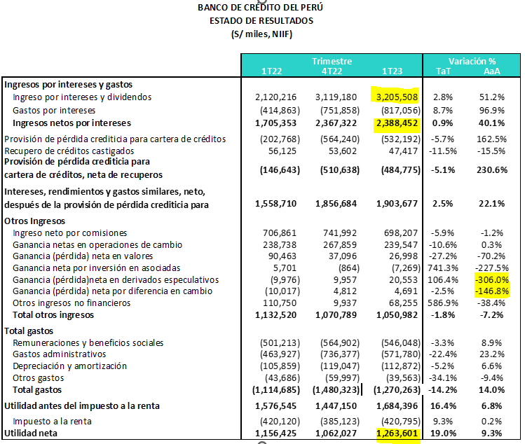
 |  |  |  |  |  |  |  | Provisión de pérdida crediticia para cartera de créditos | (733,594) | (844,236) | (714,464) | -15.4% | -2.6% | (1,923,332) | (2,216,084) | 15.2% | Costo de Fondeo (1)(2)(3) | 2.7% | 2.3% | 2.2% | 2.4% | 2.3%
 | Fondos en garantía, pactos de reventa y financiamiento con valores |  | 207,284 | 839,649 | 622,399 | -25.9% | 200.3% | Recupero de créditos castigados | 59,331 | 64,914 | 79,057 | 21.8% | 33.2% | 160,640 | 199,291 | 24.1%
 |  |  |  |  |  |  |  | Provisión de pérdida crediticia para cartera de créditos, neto de recuperos | (674,263) | (779,322) | (635,407) | -18.5% | -5.8% | (1,762,692) | (2,016,793) | 14.4% | Calidad de la cartera de préstamos
 | Inversiones a valor razonable con cambios en resultados |  | 1,229,265 | 439,004 | 704,968 | 60.6% | -42.7% |  |  |  |  |  |  |  |  |  | Índice de cartera atrasada | 4.4% | 4.1% | 4.1% | 4.4% | 4.1%
 | Inversiones a valor razonable con cambios en otros resultados integrales |  | 18,068,208 | 19,504,805 | 19,855,738 | 1.8% | 9.9% | Intereses, rendimientos y gastos similares, neto, después de la provisión de pérdida crediticia para cartera de créditos | 1,773,490 | 1,882,461 | 2,125,185 | 12.9% | 19.8% | 5,484,007 | 6,016,590 | 9.7% | Índice de cartera deteriorada | 6.1% | 6.0% | 5.7% | 6.1% | 5.7%
 | Inversiones a costo amortizado |  | 9,310,033 | 8,258,140 | 8,116,588 | -1.7% | -12.8% |  |  |  |  |  |  |  |  |  | Cobertura de cartera atrasada | 124.9% | 138.5% | 140.6% | 124.9% | 140.6%
 |  |  |  |  |  |  |  | Otros ingresos |  |  |  |  |  |  |  |  | Cobertura de cartera deteriorada | 89.3% | 93.3% | 97.2% | 89.3% | 97.2%
 | Colocaciones |  | 119,635,051 | 121,055,851 | 117,687,023 | -2.8% | -1.6% | Ingreso neto por comisiones | 757,688 | 812,503 | 879,996 | 8.3% | 16.1% | 2,179,126 | 2,463,962 | 13.1% | Costo del Riesgo (4) | 2.3% | 2.6% | 2.1% | 1.9% | 2.3%
 |  | Vigentes | 114,403,780 | 116,139,749 | 112,874,488 | -2.8% | -1.3% | Ganancia neta en operaciones de cambio | 238,376 | 289,381 | 297,478 | 2.8% | 24.8% | 722,237 | 845,918 | 17.1%
 |  | Vencidas | 5,231,271 | 4,916,102 | 4,812,535 | -2.1% | -8.0% | Ganancia neta en valores | 54,382 | 66,080 | 73,084 | 10.6% | 34.4% | 117,757 | 217,145 | 84.4% | Eficiencia Operativa
 |  | Menos - provisión netas para colocaciones | (6,534,389) | (6,809,141) | (6,768,497) | -0.6% | 3.6% | Ganancia (pérdida) neta por inversión en asociadas | 817 | 2,647 | 3,078 | 16.3% | 276.7% | (7,807) | 5,190 | n.a. | Gastos operativos / ingresos totales (5) | 39.2% | 38.2% | 37.6% | 37.8% | 37.4%
 | Colocaciones netas |  | 113,100,662 | 114,246,710 | 110,918,526 | -2.9% | -1.9% | Ganancia neta en derivados especulativos | 3,288 | 17,151 | 13,899 | -19.0% | 322.7% | 60,112 | 49,776 | -17.2% | Gastos operativos / activo promedio (1)(2)(5) | 3.0% | 3.1% | 3.1% | 2.8% | 3.1%
 |  |  |  |  |  |  |  | Pérdida (ganancia) neta por diferencia en cambio | 5,587 | 6,109 | (10,324) | n.a. | n.a. | 18,239 | 4,772 | -73.8%
 | Inmuebles, mobiliario y equipo, neto |  | 1,213,395 | 1,250,424 | 1,246,350 | -0.3% | 2.7% | Otros | 52,781 | 72,302 | 18,406 | -74.5% | -65.1% | 233,183 | 135,045 | -42.1%
 | Aceptaciones bancarias |  | 325,771 | 473,382 | 466,957 | -1.4% | 43.3% | Total otros ingresos | 1,112,919 | 1,266,173 | 1,275,617 | 0.7% | 14.6% | 3,322,847 | 3,721,808 | 12.0%
 | Inversiones en asociadas |  | 2,851,285 | 2,613,220 | 2,682,807 | 2.7% | -5.9%
 | Otros activos (1) |  | 7,119,911 | 10,988,528 | 7,227,029 | -34.2% | 1.5% | Total gastos
 |  |  |  |  |  |  |  | Remuneraciones y beneficios sociales | (552,835) | (623,526) | (640,392) | 2.7% | 15.8% | (1,662,290) | (1,852,662) | 11.5% | (1) Los ratios se anualizaron.
 | Total Activo |  | 181,840,636 | 189,280,540 | 191,710,983 | 1.3% | 5.4% | Gastos administrativos | (690,092) | (708,027) | (720,329) | 1.7% | 4.4% | (1,861,675) | (2,050,380) | 10.1% | (2) Los promedios se determinan tomando el promedio del saldo inicial y final de cada período.
 |  |  |  |  |  |  |  | Depreciación y amortización (2) | (111,147) | (117,218) | (123,740) | 5.6% | 11.3% | (336,680) | (359,983) | 6.9% | (3) El costo de fondeo difiere de lo anteriormente reportado debido al cambio de metodología en el denominador, el cual ya no incluye aceptaciones bancarias, reservas para siniestros de seguros, reservas para primas no ganadas, deuda a reaseguradoras y otros pasivos en el total de fondeo.
 | PASIVOS Y PATRIMONIO |  |  |  |  |  |  | Otros gastos | (65,529) | (57,643) | (57,047) | -1.0% | -12.9% | (147,288) | (160,643) | 9.1% | (4) Provisiones para créditos de cobranza dudosa anualizadas / Colocaciones totales.
 | Depósitos y obligaciones |  |  |  |  |  |  | Total gastos | (1,419,603) | (1,506,414) | (1,541,508) | 2.3% | 8.6% | (4,007,933) | (4,423,668) | 10.4% | (5) Los ingresos totales incluyen ingreso neto por intereses, ingreso por comisiones, ganancia por operaciones de cambio, resultado por diferencia en cambio y ganancia neta por derivados. Los gastos operativos incluyen gastos de personal, gastos administrativos (incluyen impuestos y contribuciones) y depreciación y amortización.
 |  | Que no generan intereses | 36,740,398 | 41,171,770 | 45,296,819 | 10.0% | 23.3%
 |  | Que generan intereses | 85,638,878 | 85,955,136 | 85,282,102 | -0.8% | -0.4% | Utilidad antes del impuesto a la renta | 1,466,806 | 1,642,220 | 1,859,294 | 13.2% | 26.8% | 4,798,921 | 5,314,730 | 10.7%
 |  | Total depósitos y obligaciones | 122,379,276 | 127,126,906 | 130,578,921 | 2.7% | 6.7% | Impuesto a la renta
 |  |  |  |  |  |  |  | Utilidad neta | 1,104,393 | 1,245,050 | 1,402,338 | 12.6% | 27.0% | 3,621,961 | 4,028,934 | 11.2%
 | Cuentas por pagar por pactos de recompra y préstamos de valores |  | 9,926,108 | 5,526,879 | 5,122,666 | -7.3% | -48.4% | Interés no controlador
 |  | Instrumentos del BCRP | 9,386,448 | 4,973,913 | 4,289,860 | -13.8% | -54.3% | Utilidad neta atribuible a BCP | 1,104,393 | 1,245,050 | 1,402,338 | 12.6% | 27.0% | 3,621,961 | 4,028,934 | 11.2%
 |  | Operaciones de reporte con terceros | 539,660 | 552,966 | 832,806 | 50.6% | 54.3%
 | Deudas a bancos y corresponsales |  | 9,030,671 | 10,892,721 | 11,160,491 | 2.5% | 23.6%
 | Bonos y notas emitidas |  | 10,549,221 | 13,711,522 | 13,045,879 | -4.9% | 23.7% | (1) Se incluye el gasto por financiamiento relacionado a los contratos de arrendamiento en aplicación de la NIIF 16.
 | Aceptaciones bancarias |  | 325,771 | 473,382 | 466,957 | -1.4% | 43.3% | (2) Se incluye el efecto por la aplicación de la NIIF 16, que corresponde a una mayor depreciación por el activo “Derecho de uso”.
 | Pasivos financieros a valor razonable con cambios en resultados |  | 42,768 | 468,746 | 354,562 | -24.4% | 729.0%
 | Otros pasivos (2) |  | 5,356,302 | 7,451,061 | 5,629,964 | -24.4% | 5.1%
 | Total Pasivo |  | 157,610,117 | 165,651,217 | 166,359,440 | 0.4% | 5.6%

 | Patrimonio neto |  | 24,230,519 | 23,629,323 | 25,351,543 | 7.3% | 4.6%
 | Capital social |  | 12,679,794 | 12,679,794 | 12,679,794 | 0.0% | 0.0%
 | Reservas |  | 6,820,930 | 6,372,468 | 6,372,468 | 0.0% | -6.6%
 | Ganancias y pérdidas no realizadas | Ganancia no realizada | (375,086) | (97,152) | 222,730 | n.a. | n.a.
 | Resultados acumulados |  | 5,104,881 | 4,674,213 | 6,076,551 | 30.0% | 19.0%

 | Total Patrimonio Neto |  | 24,230,519 | 23,629,323 | 25,351,543 | 7.3% | 4.6%

 | Total pasivo y patrimonio neto |  | 181,840,636 | 189,280,540 | 191,710,983 | 1.3% | 5.4%

 | Créditos contingentes |  | 138,269,632 | 147,994,313 | 140,242,082 | -5.2% | 1.4%
 | Total avales, cartas fianzas y cartas de crédito |  | 18,226,992 | 20,008,285 | 19,593,247 | -2.1% | 7.5%
 | Líneas de crédito no utilizadas, comunicadas pero no comprometidas |  | 76,290,046 | 77,032,694 | 75,257,883 | -2.3% | -1.4%
 | Total derivados (Nocional) y otros |  | 43,752,594 | 50,953,334 | 45,390,952 | -10.9% | 3.7%

 | (1) Incluye el activo por Derecho de uso de los contratos de arrendamiento, en aplicación a la NIIF 16.
 | (2) Incluye principalmente intangibles, cuentas por cobrar diversas, cuentas por cobrar derivados de negociación y crédito fiscal.
 | (3) Incluye principalmente cuentas por pagar diversas, cuentas por pagar derivados de negociación y tributos por pagar.

